Лист1
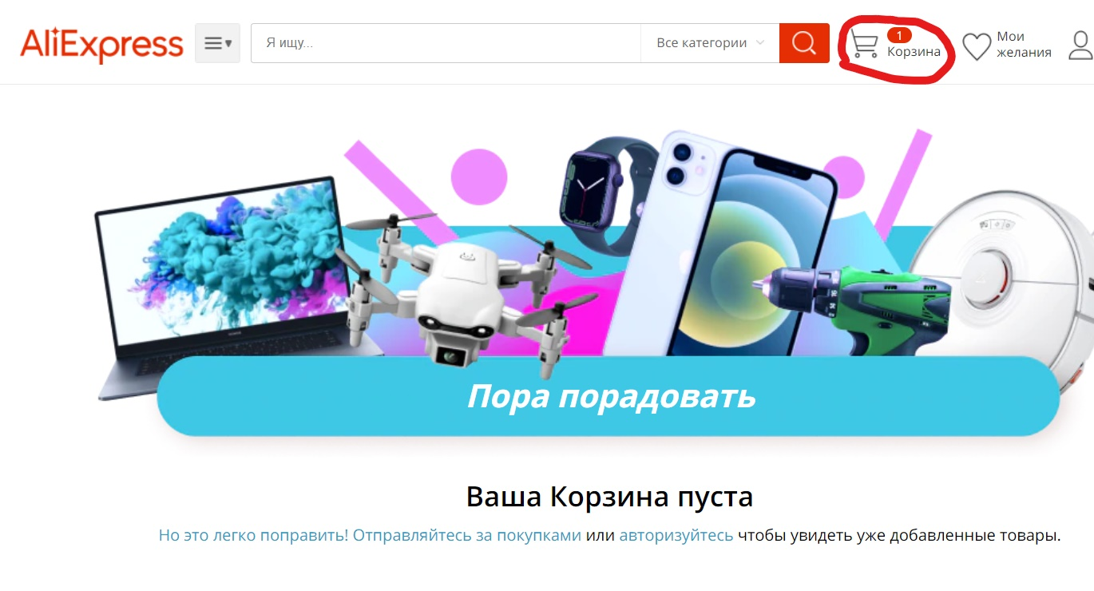
ID | Приоритет | Серьезность | Требование | Модуль | Название | Описание | Педусловие | Шаги | Ожидаемый результат | Дефект | Примечание
TC1 | Medium | Major |  | Взаимодействие с товаром | Отображение количества товара у иконки "Корзина" после удаления из неё | Количество товара отображается неверно у иконки "Корзина" после удаления из корзины. | Открыт сайт https://aliexpress.ru? Пользователь авторизован | 1. Выбрать товар и переместить его в корзину | 1. Товар отображается в корзине
 |  |  |  |  |  |  |  | 2. Зайти в корзину и удалить весь товар | 2. Увидеть "Ваша корзина пуста", наверху в разделе "Корзина"- "0" | В иконке "Корзина" товар отображается

TC2 | Hight | Major |  | Профиль | Фотография в профиле не обновляется после загрузки | Спустя 24 часа после загрузки фотографии на профиле зарегистрированного пользователя, фото не отображается в профиле | Открыт сайт https://aliexpress.ru? Пользователь авторизован | 1. Войти в мой профиль | 1. Профиль виден
 |  |  |  |  |  |  |  | 2. Войти в настройки профиля и выбрать "Загрузить фото" | 2. Открылась страница "Загрузка фото"
 |  |  |  |  |  |  |  | 3. Загрузить фото и нажать "Сохранить" | 3. Фото загружено и отображается на всех страницах в течение 24 часов | Фото не отображается через 24 часов

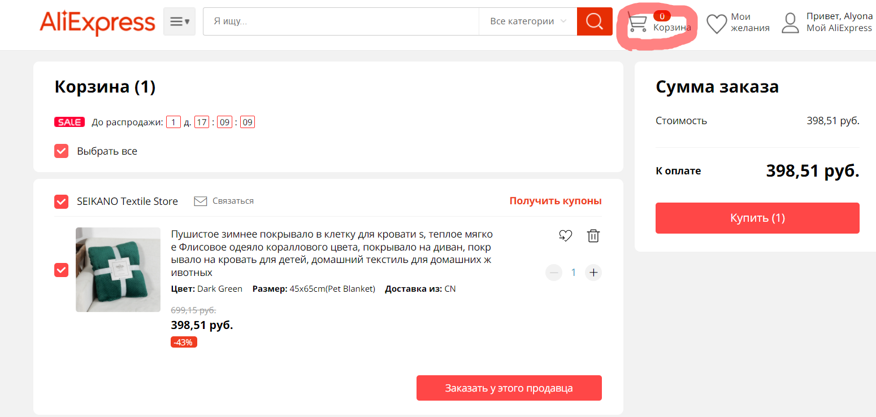
TC3 | Medium | Major |  | Взаимодействие с товаром | Счетчик у иконки корзины не изменяется после добоваления товара | В хедере счетчик у иконки на страницы Корзина не изменился после добавления товара в корзину | Открыт сайт https://aliexpress.ru? Пользователь авторизован | 1. Выбрать товар и нажать на кнопку "Добавить в корзину" | 1. Открыто модальное окно с сообщением "Товар был добавлен в корзину. Товаров в Вашей корзине: 1", видны кнопки: "Перейти в корзину" и "Вернуьтся к сайту"
 |  |  |  |  |  |  |  | 2. Нажать на кнопку "Перейти в корзину" | 2. Открыта страница корзины | В Иконке "Корзина" количествово не отображается

